ケース
結合試験仕様書 |  | システムID | KS |  |  |  |  |  | 作成者 | 山下 | 更新者 | 山下
 |  | システム名称 | 勤怠システム |  |  |  |  |  | 作成日 | 2023-01-27 | 更新日 | 2023-01-30

チェック内容
チェックポイント
 |  |  |  | 1 | 2 | 3 | 4 | 5
チェック条件 | ログイン画面 |  |  | ○ | ○

 | ログインボタン押下
 | ログイン成功 |  |  |  | ○
 | ログイン失敗 |  |  | ○

確認内容 | ログイン画面でエラーメッセージが表示されること。 |  |  | ○
 | 社員情報一覧画面へ遷移すること。 |  |  |  | ○

実施結果 |  |  |  | ○ | ○
実施者 |  |  |  | 山下 | 山下
検証日 |  |  |  | 2023-01-30 | 2023-01-30
確認者
確認日

結合テストエビデンス
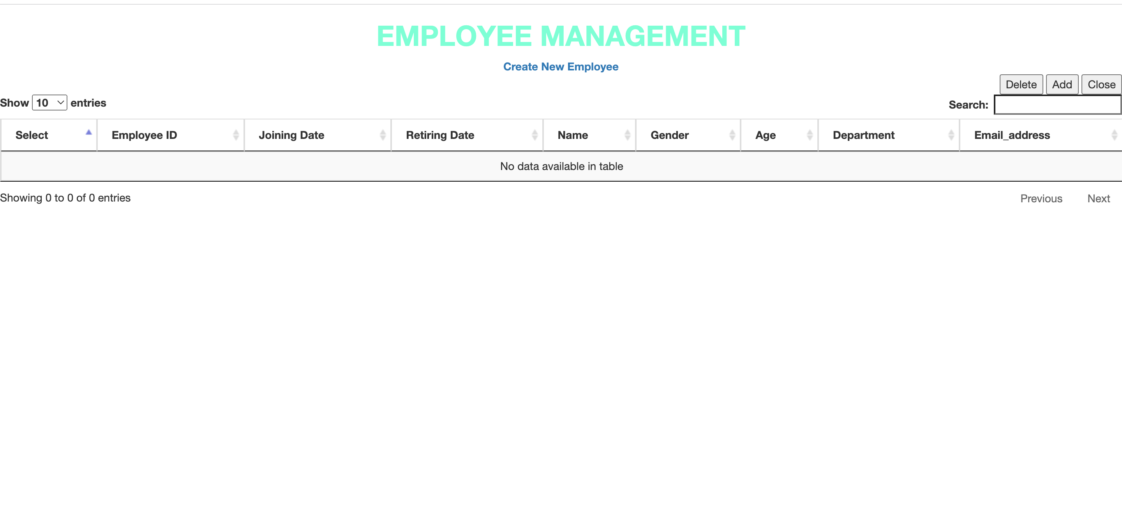
単体試験仕様書 |  |  |  |  | システムID | KS | 画面ID | KS001 | 作成者 | 山下 | 更新者
 |  |  |  |  | システム名称 | 勤怠システム | 画面名 | ログイン | 作成日 | 2023-01-23 | 更新日

 | 初期画面

 | 1 |  |  | localhost:8080

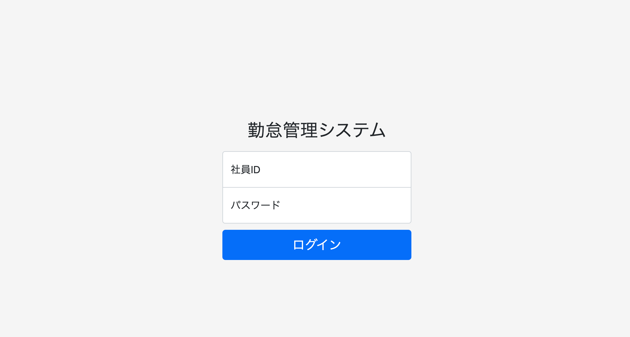

 |  |  | localohost:8080/login

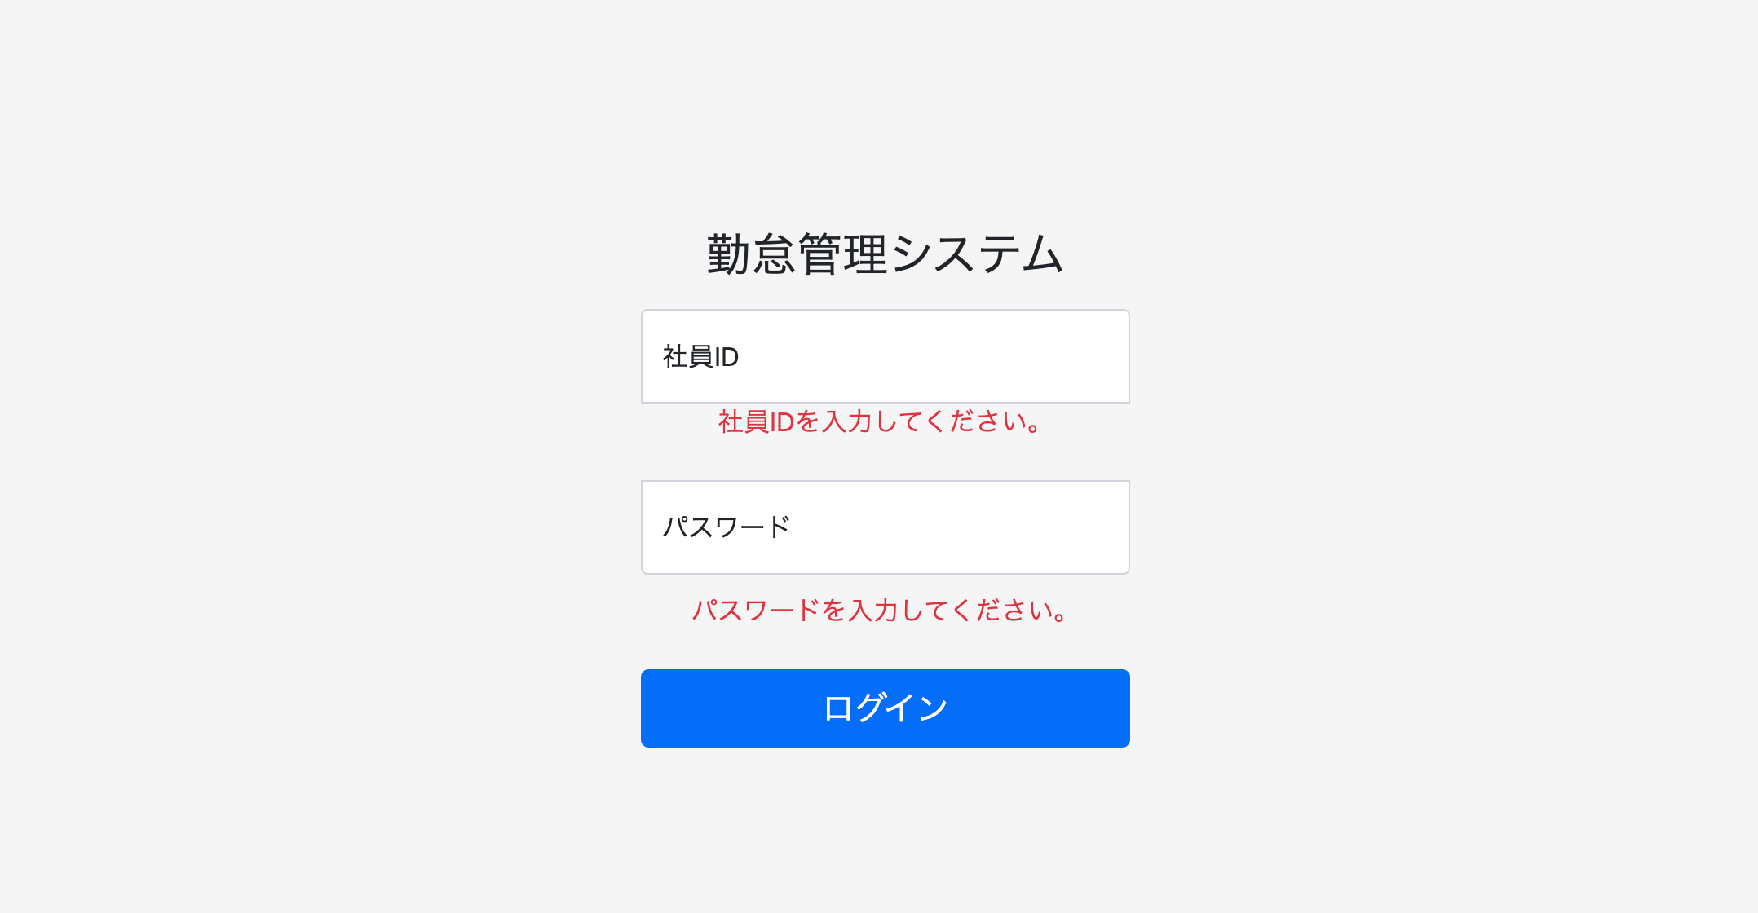

1.押下

 |  |  | localhost:8080/login

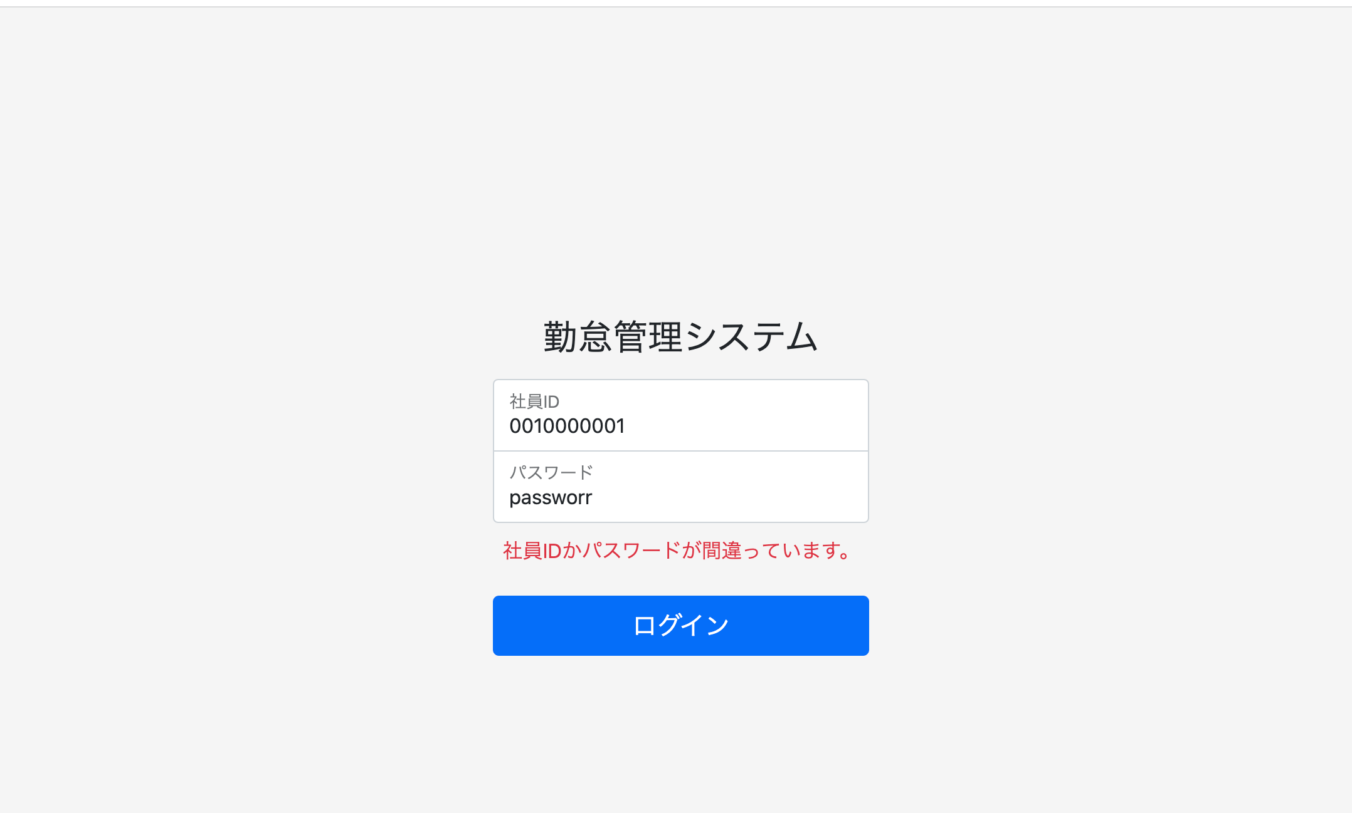

1.押下

 | 2 | http://localhost:8080/login

